Reporte 2016
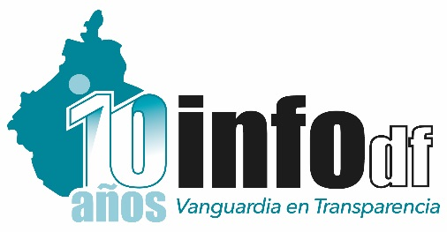 INSTITUTO DE ACCESO A LA INFORMACIÓN PÚBLICA Y PROTECCIÓN DE DATOS PERSONALES DEL DISTRITO FEDERAL DIRECCIÓN DE CAPACITACIÓN Y CULTURA DE LA TRANSPARENCIA
ACCIONES DE CAPACITACIÓN PRESENCIALES REALIZADAS
ENERO - MARZO DE 2016

 |  |  | Enero - Marzo
Tipo de Acción | Nombre de la Acción capacitadora | Objetivos | No. Acciones realizadas | No. de Participantes | No. Entes | Otras Instituciones
Curso | Introducción a la Ley de Transparencia y Acceso a la Información Pública del D.F. | Contar con un marco básico de referencia que permita, a los participantes, identificar la importancia de incorporar los conceptos y valores de la transparencia y el acceso a la información pública en la gestión cotidiana de las instituciones. | 14 | 608 | 47 | 2
Curso | Ley y Lineamientos para la Protección de Datos Personales en el Distrito Federal | Promover el conocimiento de la Ley y lineamientos sobre el tema. Sensibilizar a los servidores públicos sobre la importancia de los derechos ARCO | 12 | 459 | 41 | 1
Curso | Capacitación Focalizada | Capacitar a los servidores públicos de los entes obligados de acuerdo a sus necesidades en cada uno de los temas | 2 | 45 | 6 | 0
Curso | INFOMEX-II | Capacitar a los funcionarios públicos encargados de las OIP´s en la nueva versión del Sistema Infomex (en coordinación con la Dirección de Tecnologías de la Información. | 3 | 91 | 38 | 4
Curso | Sensibilización en materia de transparencia, acceso a al información y protección de datos personales. | Que los participantes cuenten con un marco básico de referencia sobre transparencia, acceso a la información y protección de datos personales que les permita ejercer sus derechos y replicar esta información. | 1 | 10 | 1 | 0

 |  | Total | 32 | 1,213 | 70 | 7

